상품제안서
자작우드스틱 무선 위클리스케줄 탁상달력 210*170mm | 상품코드: S43485

 |  |  |  |  |  |  | 02-713-8555 | www.synergygift.co.kr
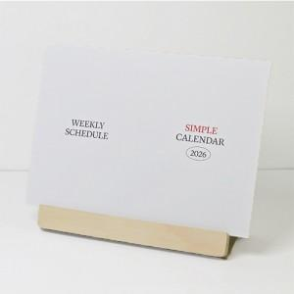

【상세/제작정보】

【인쇄/포장옵션】 | 금박, 은박, 형압 / 개별OPP포장

【공급단가】 | 수량 | 100~ | 300~ | 500~ | 1,000~ | 3,000~
*VAT별도 | 단가 | 4,960원 | 4,520원 | 4,050원 | 3,860원 | 3,500원

【상품 URL】 | https://www.synergygift.co.kr:443/src/goods_detail.php?gdno=43485

